Estadísticas
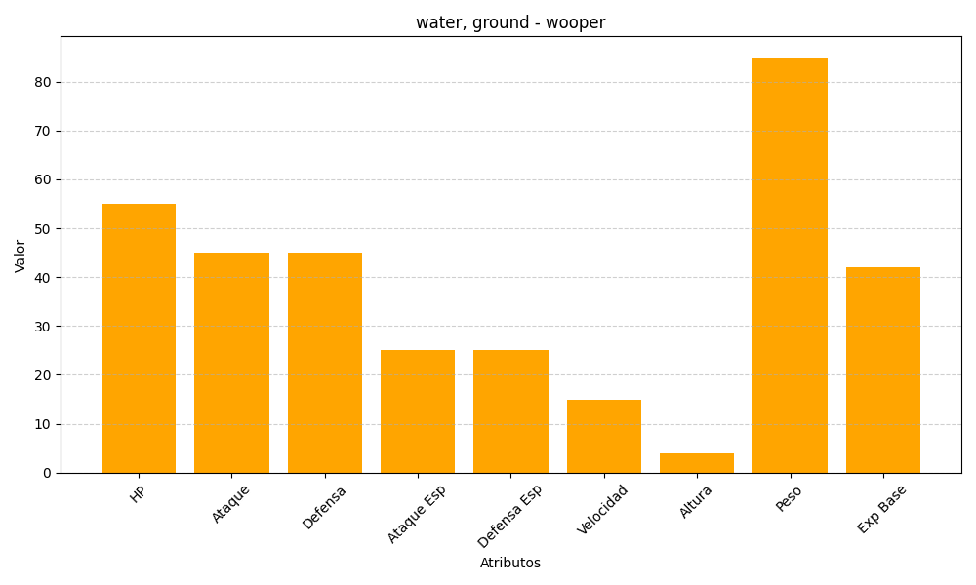
ID | Nombre | Tipo | HP | Ataque | Defensa | Ataque Especial | Defensa Especial | Velocidad | Altura | Peso | Experiencia Base
194 | wooper | water, ground | 55 | 45 | 45 | 25 | 25 | 15 | 4 | 85 | 42

